总表
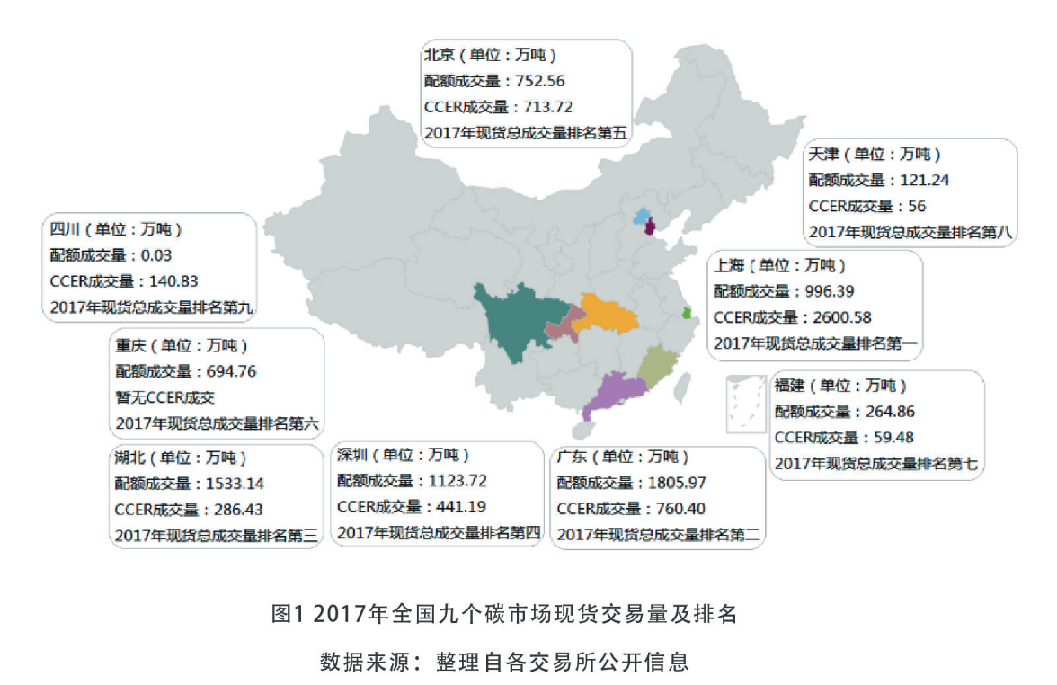
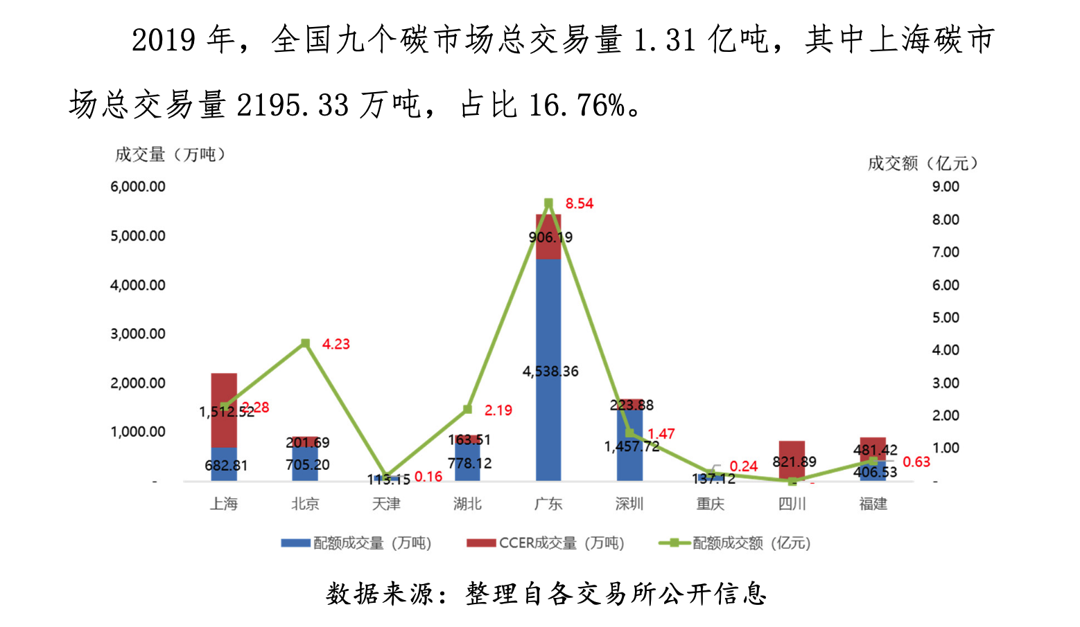
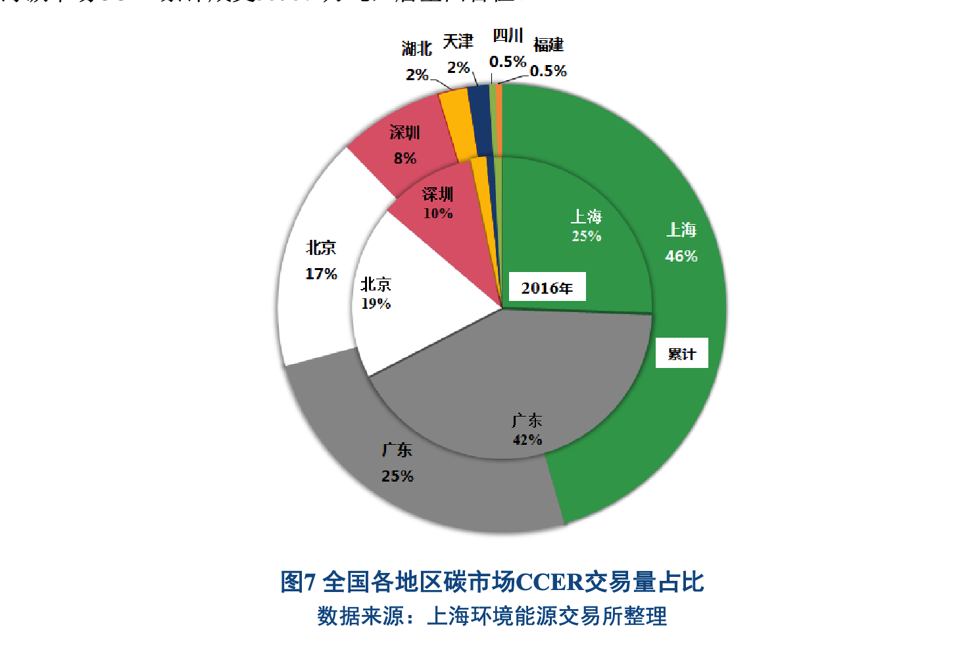
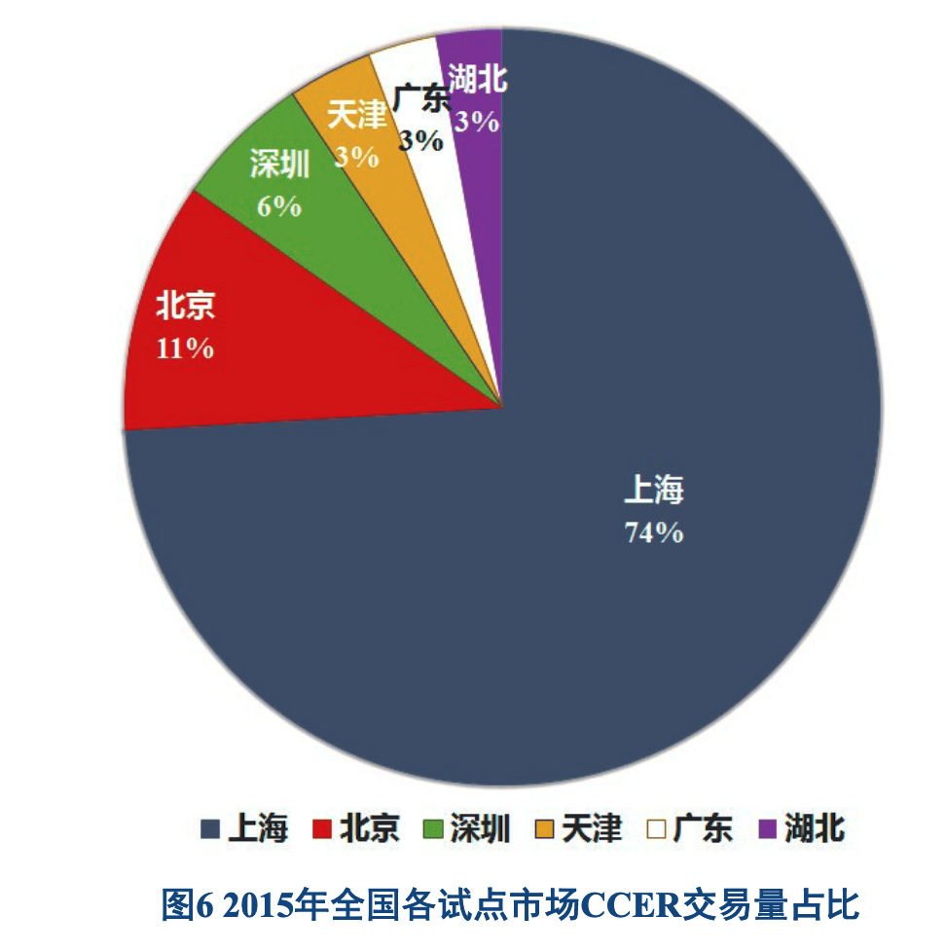
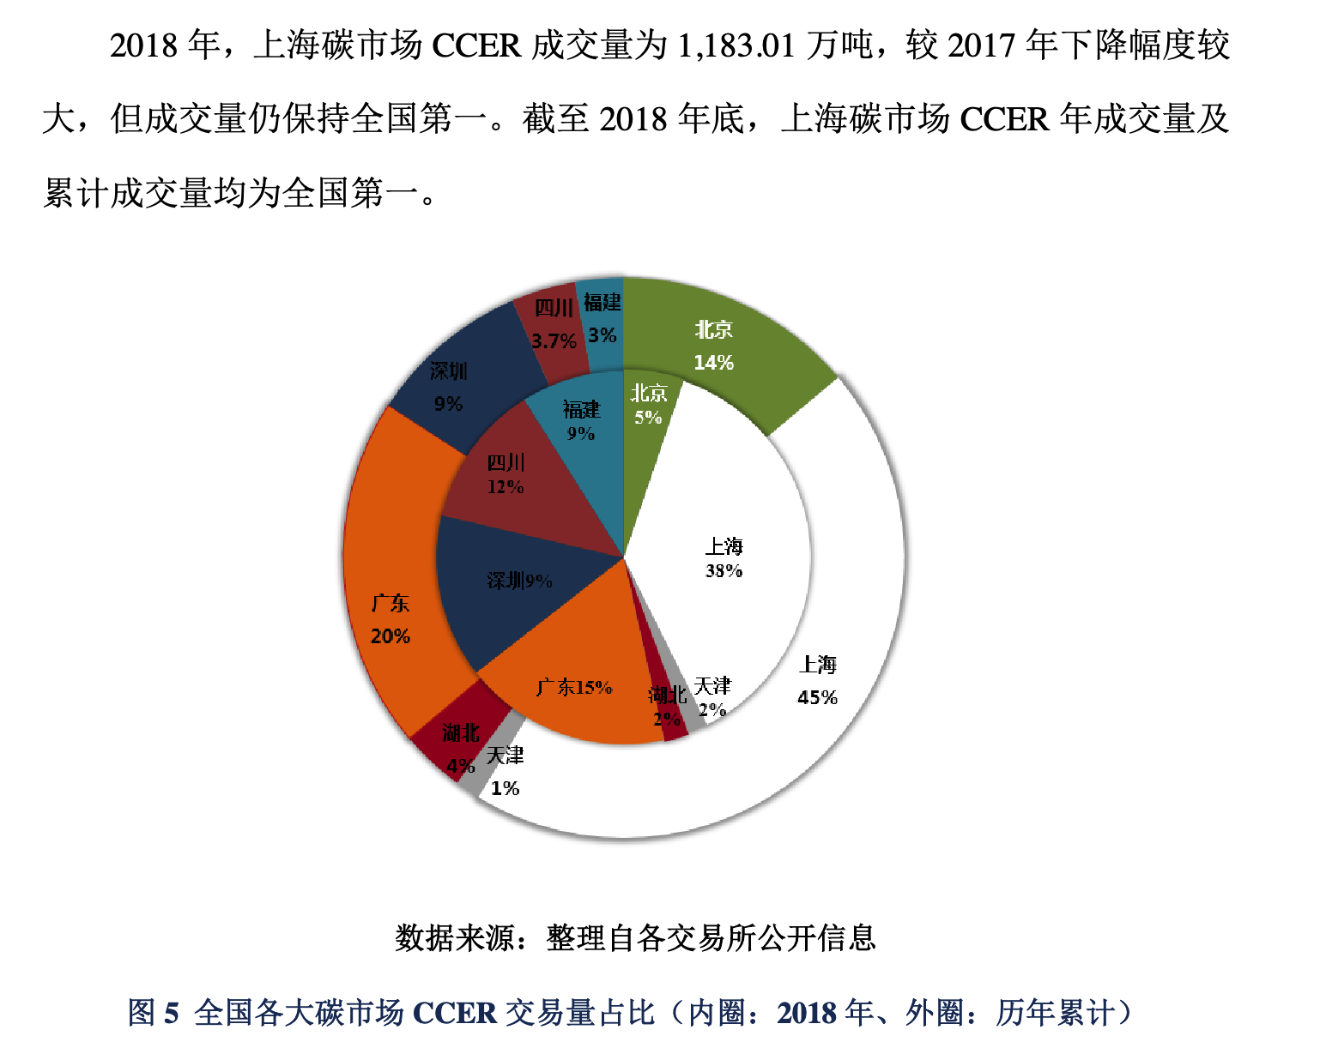
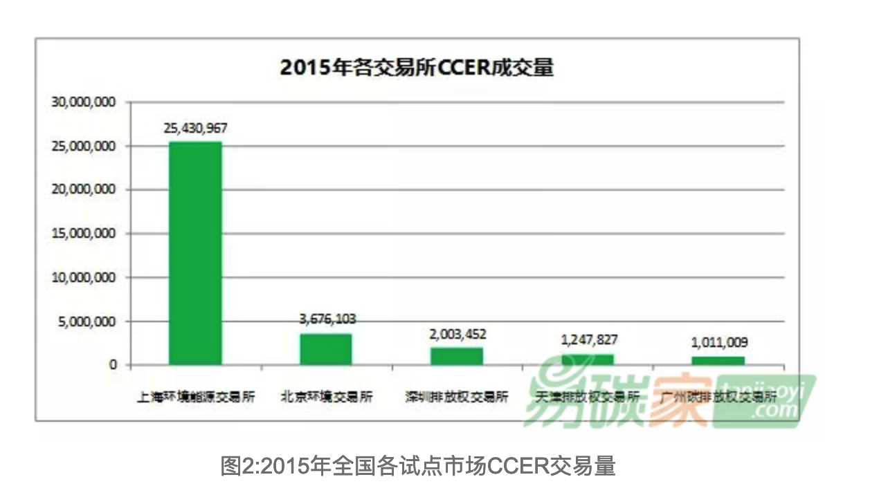
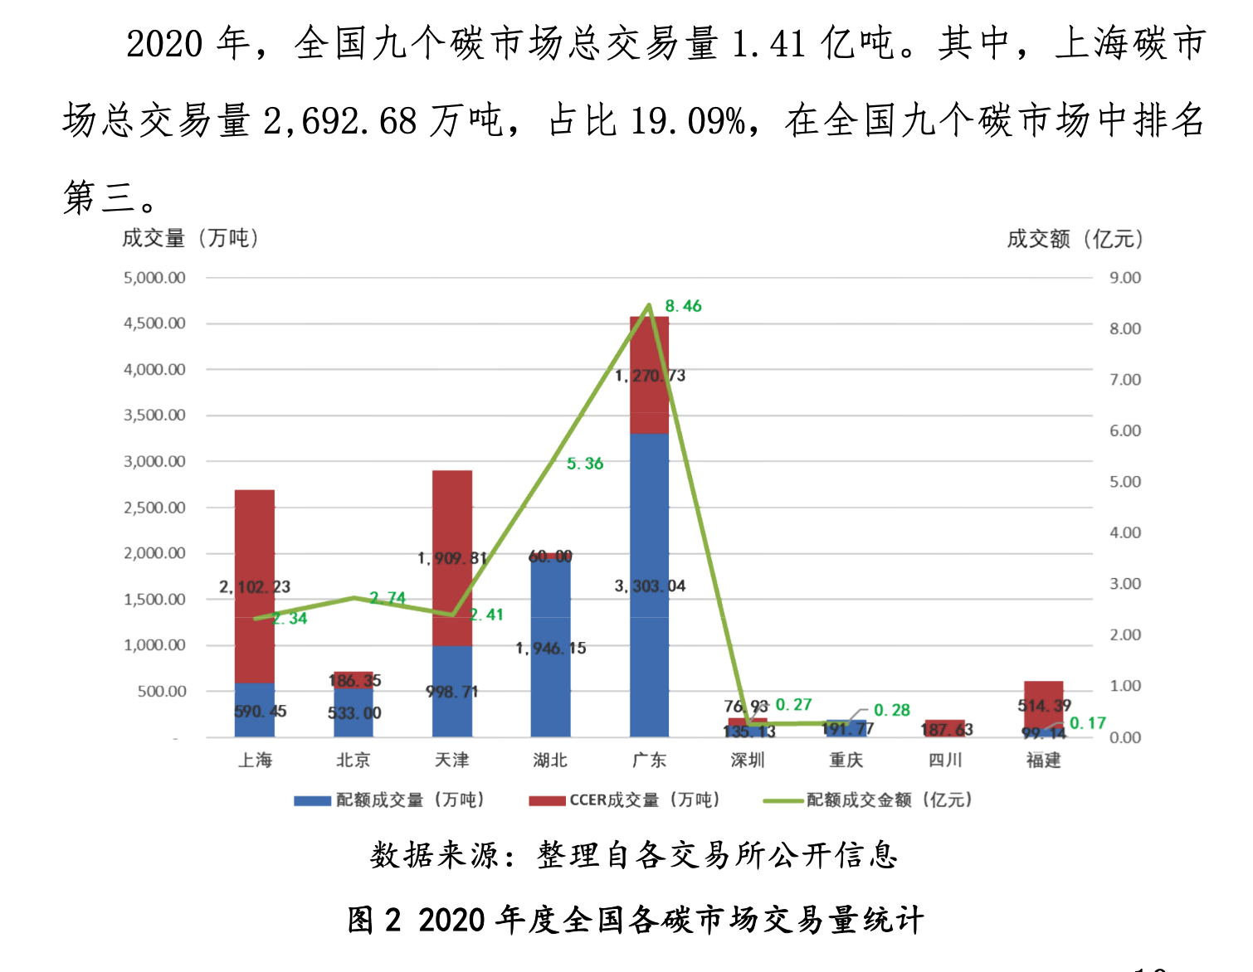
 | 北京 | 天津 | 上海 | 重庆 | 深圳 | 湖北 | 广东 | 福建
2021 | 197.4668 | 4211.8929
2020 | 186.35 | 1909.8138 | 2,102.23 |  | 76.93 | 60 | 1270.73 | 514.39 | 上海的数据
2019 | 201.69 |  | 1,512.52 |  | 223.88 | 163.51 | 906.19 | 481.42 | 上海的数据
2018 | 155.66 | 62 | 1183.01 |  | 280.19 | 62.26 | 466.98 | 280.19 | 上海按比例
2017 | 713.72 | 56 | 2,600.58 | 暂无 | 441.19 | 286.42 | 760.4 | 59.48 | 上海的数据
2016 | 855.912 |  | 1126.2 |  | 450.48 |  | 1892.016 |  | 上海按比例
2015 | 367.6103 | 124.7827 | 2543.1 |  | 200.35 |  | 广州的 |  | 网页数据，但天津和算的一样
2014 |  |  | 199.7
2013

上海
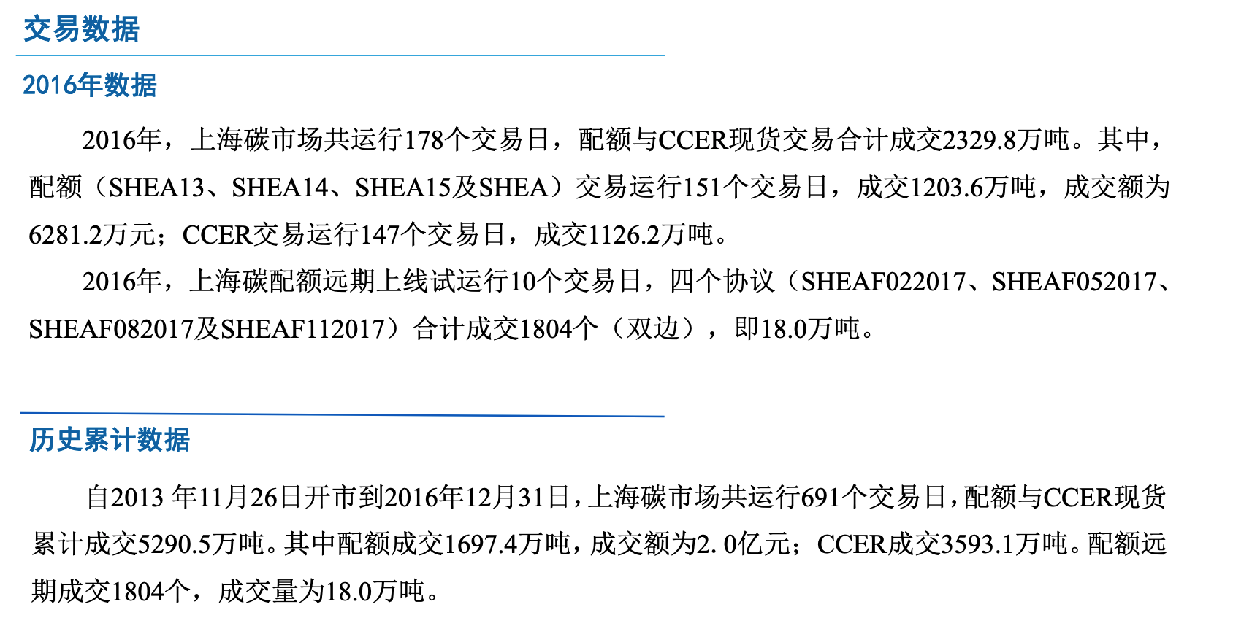
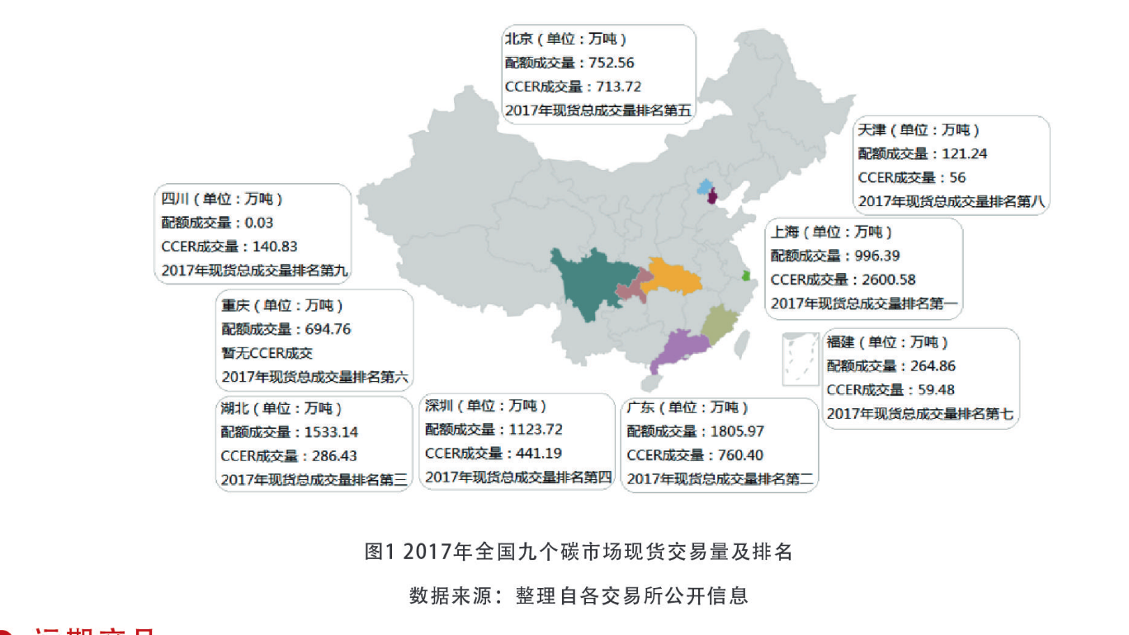
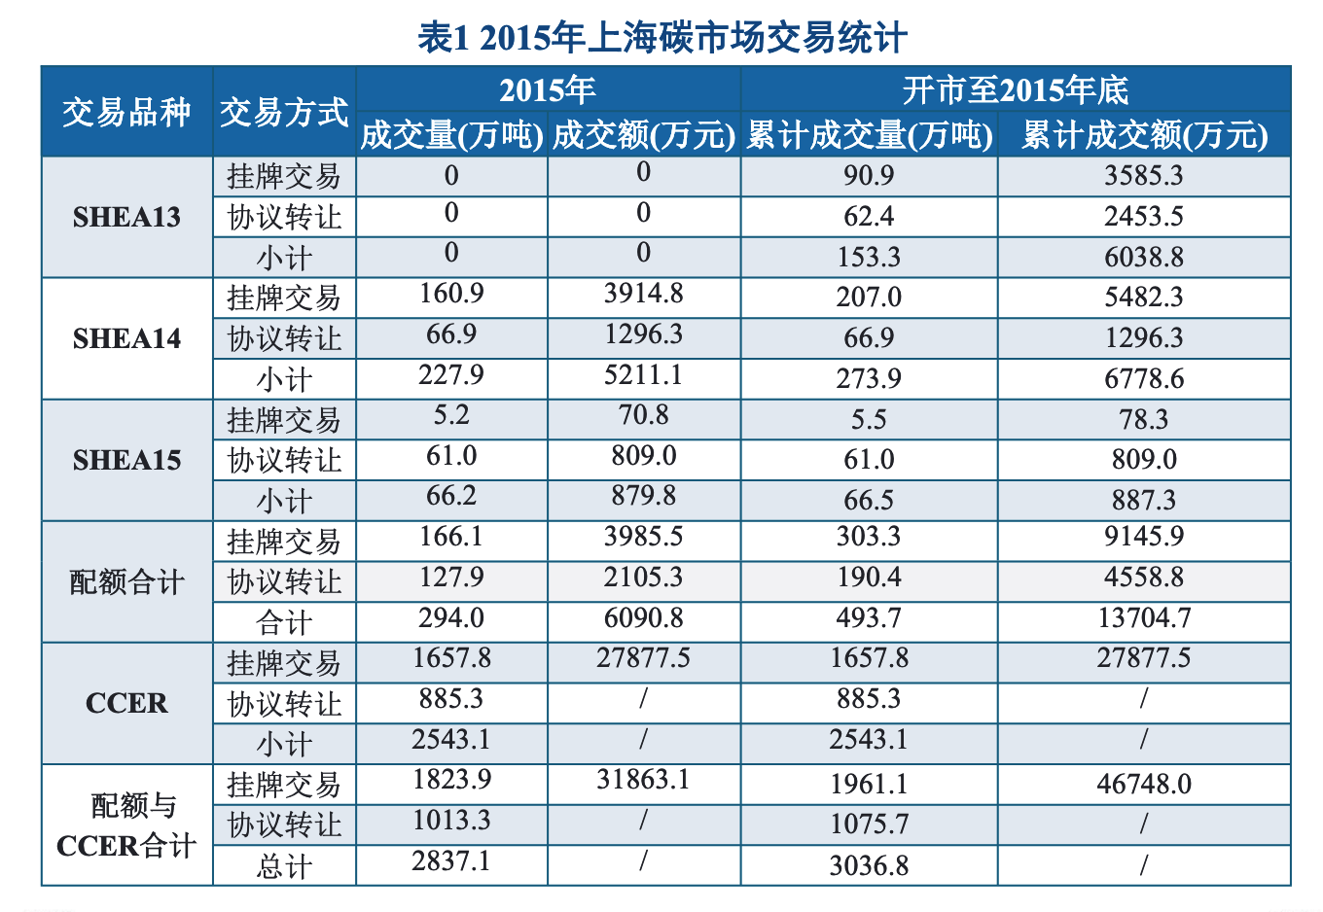
上海
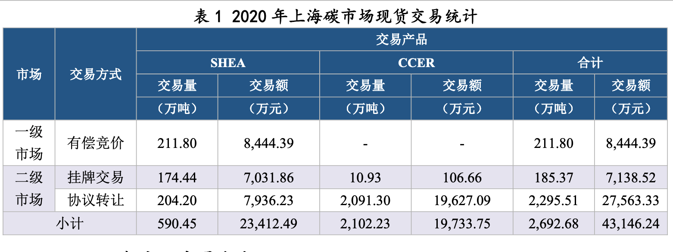

2020 | 2,102.23
2019 | 1,512.52
2018 | 1183.01
2017 | 2,600.58
2016 | 1126.2
2015 | 2543.1 | 有问题
2014 | 报告第十二页，未找到相关数据
2013 | 2013-2014是一个报告

